B=12
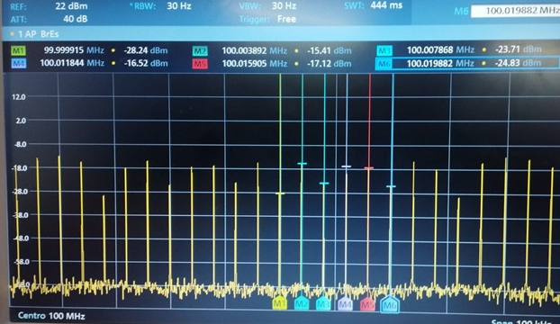
 |  | coeficiente Betha | 12
 |  | potencia Armónico en dBm | Potencia Armónico mW | Coeficiente de Bessel practico | Coeficiente de Bessel teorico | Error
0 | J0(B) | -17.87 | 1.63E-02 | 1.63E-01 | -1.70E-01 | 195.755
1 | J1(B) | -29.37 | 1.16E-03 | -4.34E-02 | 4.51E-02 | 196.205
2 | j2(B) | -15.39 | 2.89E-02 | -2.17E-01 | -2.23E-01 | 2.884
3 | j3(B) | -15.18 | 3.03E-02 | 2.22E-01 | 2.30E-01 | 3.530
4 | j4(B) | -14.65 | 3.43E-02 | 2.36E-01 | -2.44E-01 | 196.944
5 | j5(B) | -23.73 | 4.24E-03 | -8.31E-02 | -8.49E-02 | 2.171
6 | j6(B) | -16.53 | 2.22E-02 | -1.90E-01 | 1.95E-01 | 197.525
7 | j7(B) | -17.11 | 1.95E-02 | -1.78E-01 | 1.82E-01 | 197.524
8 | j8(B) | -24.86 | 3.27E-03 | 7.29E-02 | -7.35E-02 | 199.217
9 | j9(B) | -28.25 | 1.50E-03 | 4.94E-02 | 4.77E-02 | 3.480
 |  | Potencia total | 6.14E-01 | mW

